CollectiveAccess
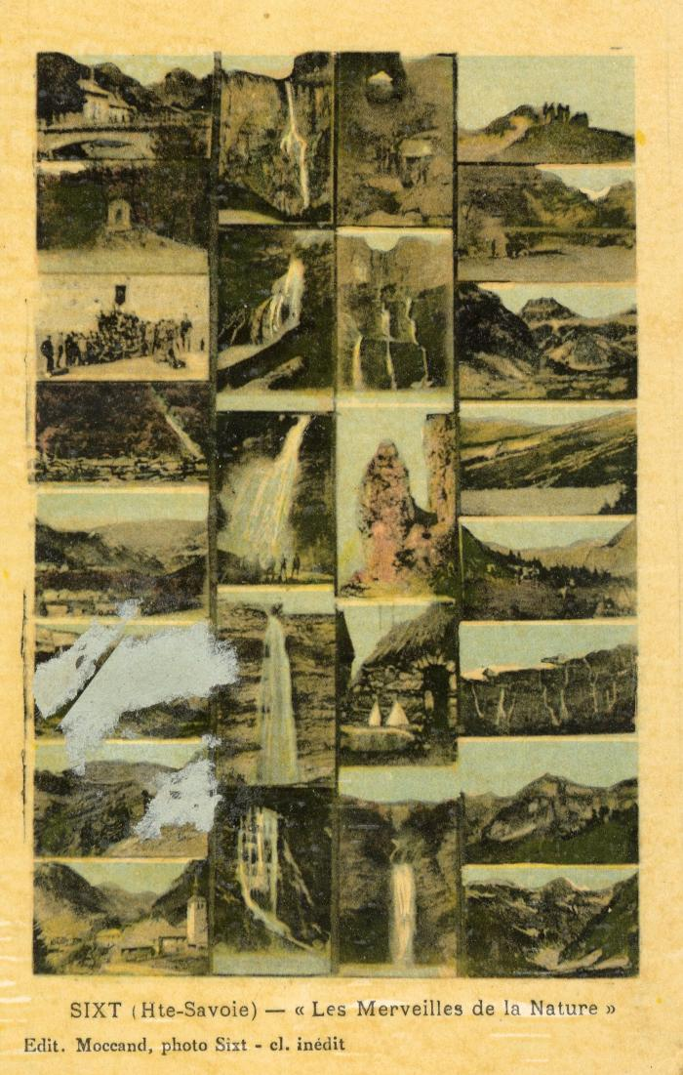
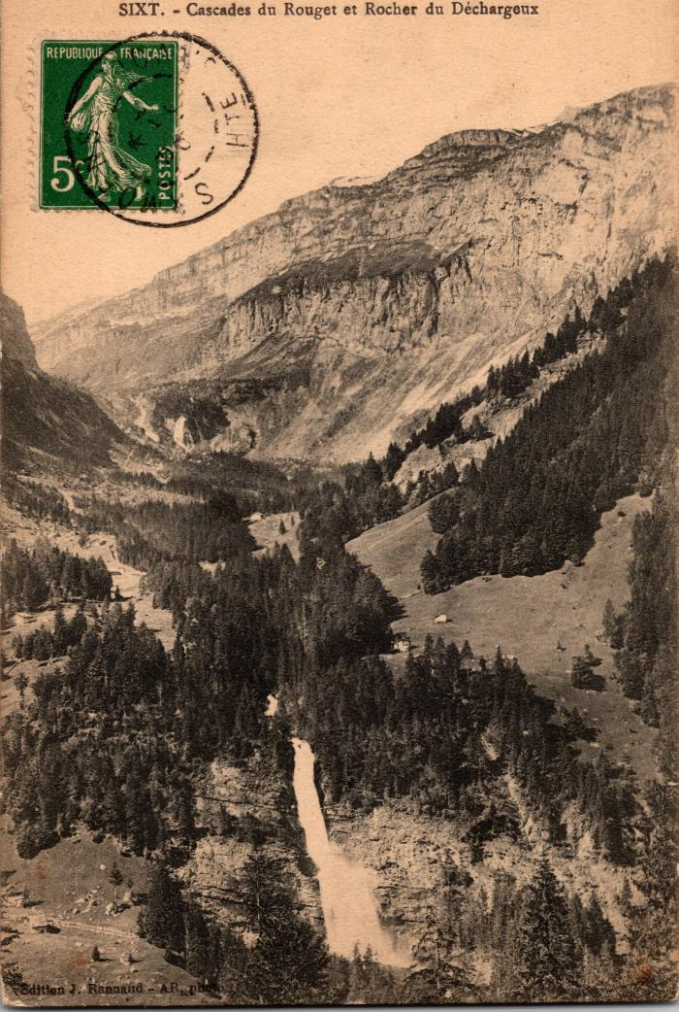
Image | Object | Description | Date
 | "Les Merveilles de la Nature" à Sixt-Fer-à-Cheval (56-073) | "Les Merveilles de la Nature", les cascades à Sixt-Fer-à-Cheval
 | Carte postale de la Cascade du Rouget et du Rocher du Déchargeux (2-355) | Carte postale de la Cascade du Rouget et du Rocher du Déchargeux
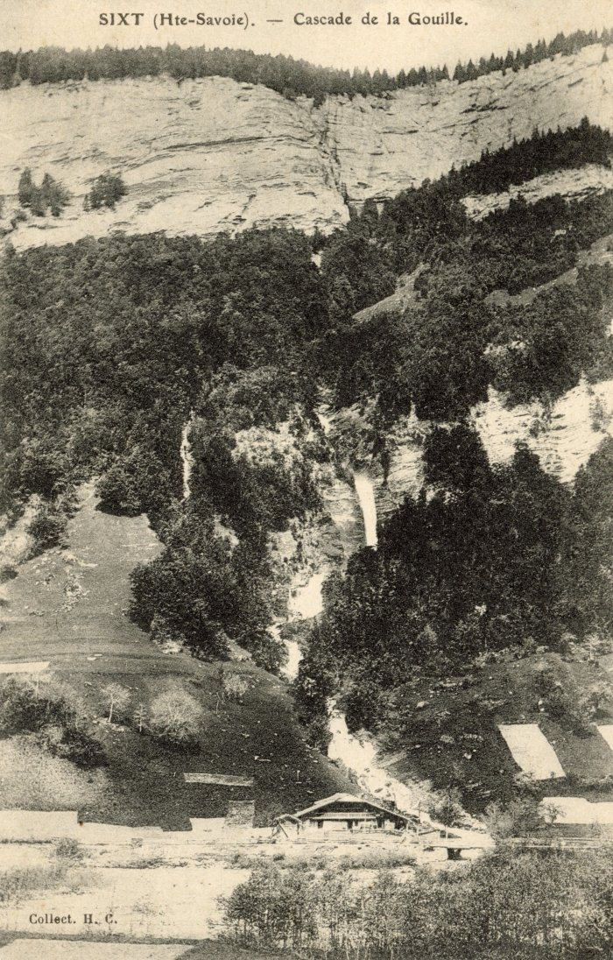
 | Cascade de la Gouille (56-019) | Cascade de la Gouille
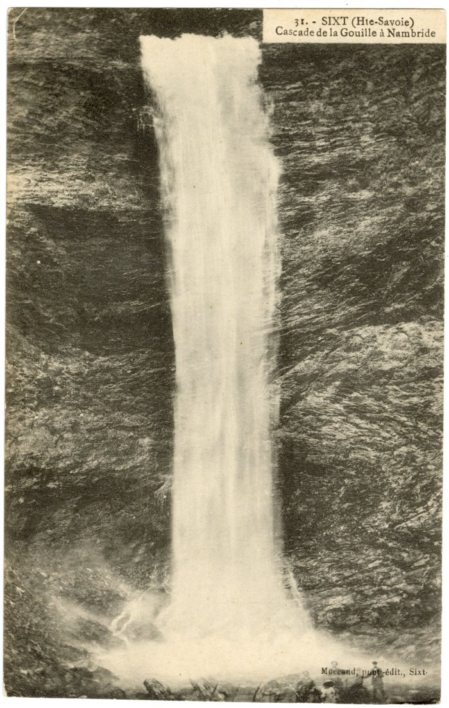
 | Cascade de la Gouille à Nambride (56-039) | Cascade de la Gouille à Nambride
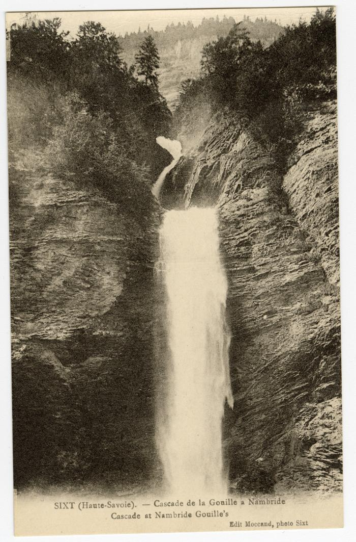
 | Cascade de la Gouille à Nambride (56-089) | Cascade de la Gouille à Nambride
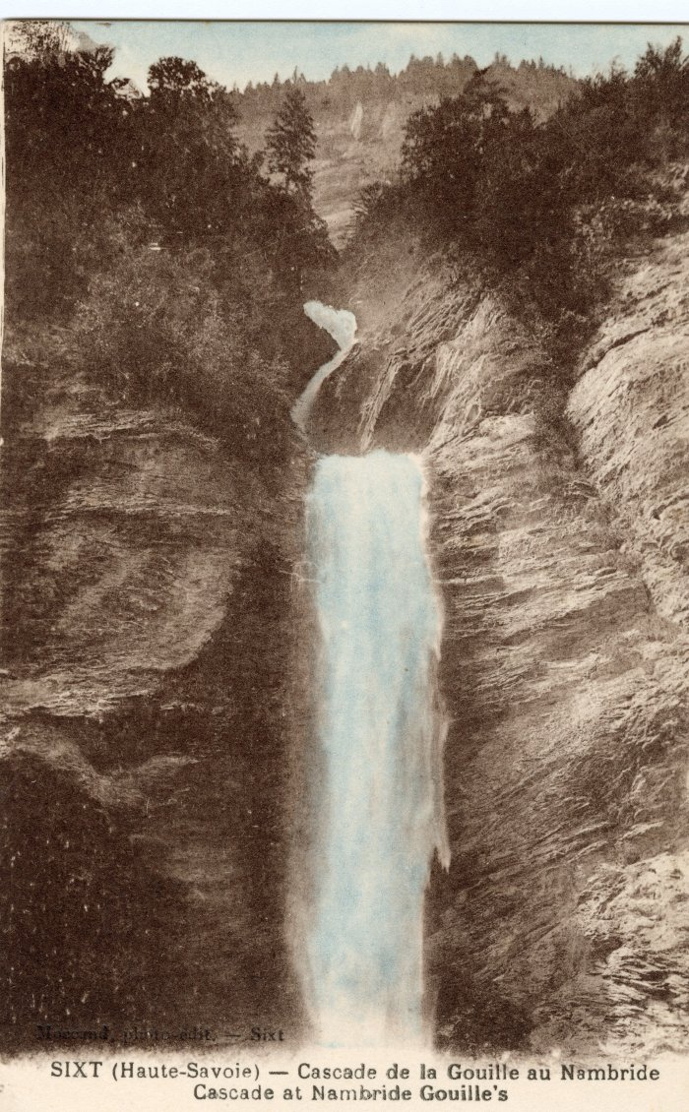
 | Cascade de la Gouille à Nambride (56-055) | Cascade de la Gouille à Nambride
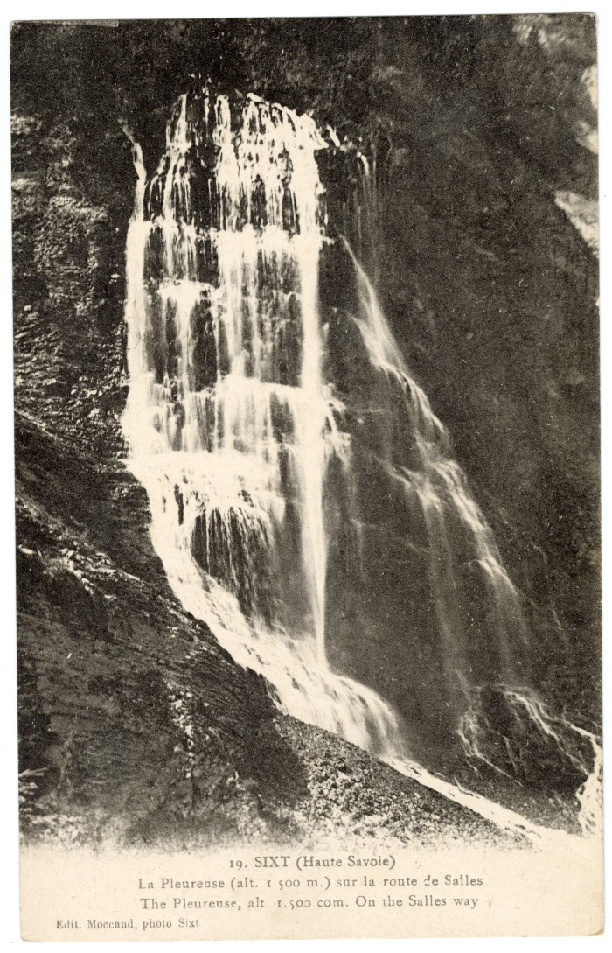
 | Cascade de la Pleureuse sur la route de Sales (56-033) | Cascade de la Pleureuse sur la route de "Salles"
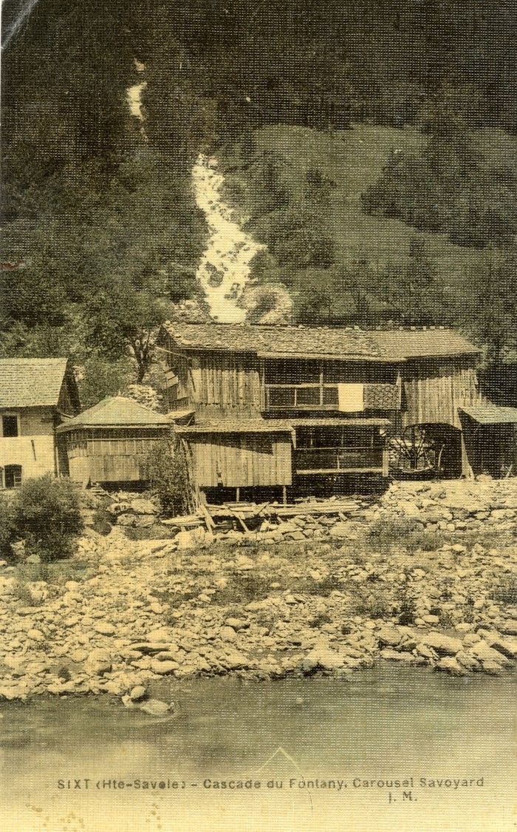
 | Cascade du Fontany (56-020) | Cascade du Fontany
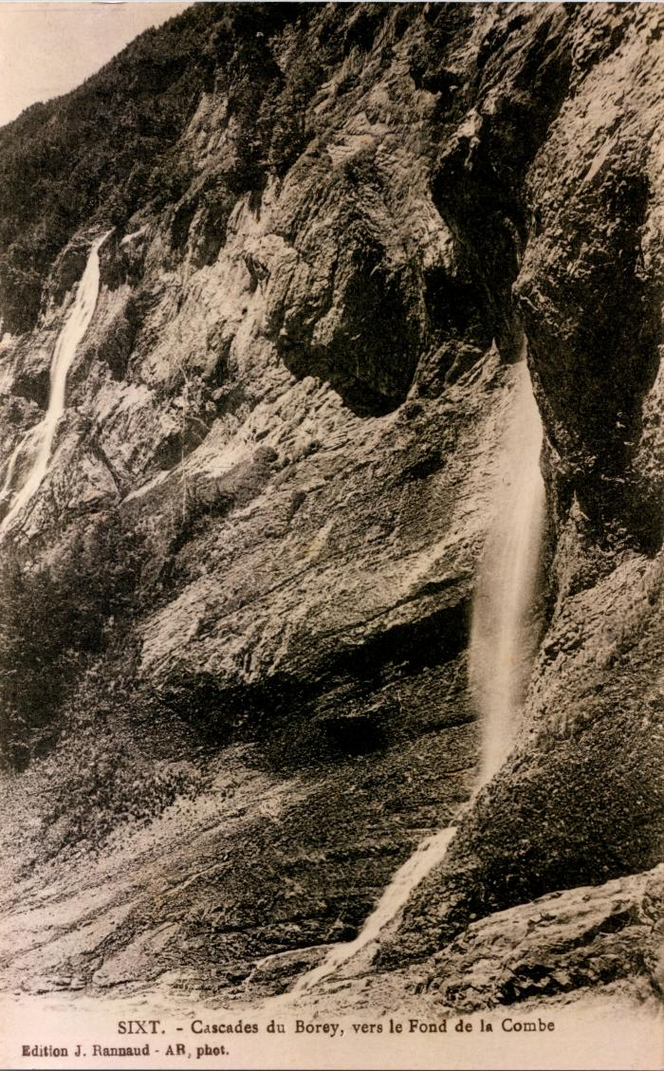
 | Cascades du "Borey" vers le Fond de la Combe (2-461) | Cascades du "Borey" vers le Fond de la Combe Boret
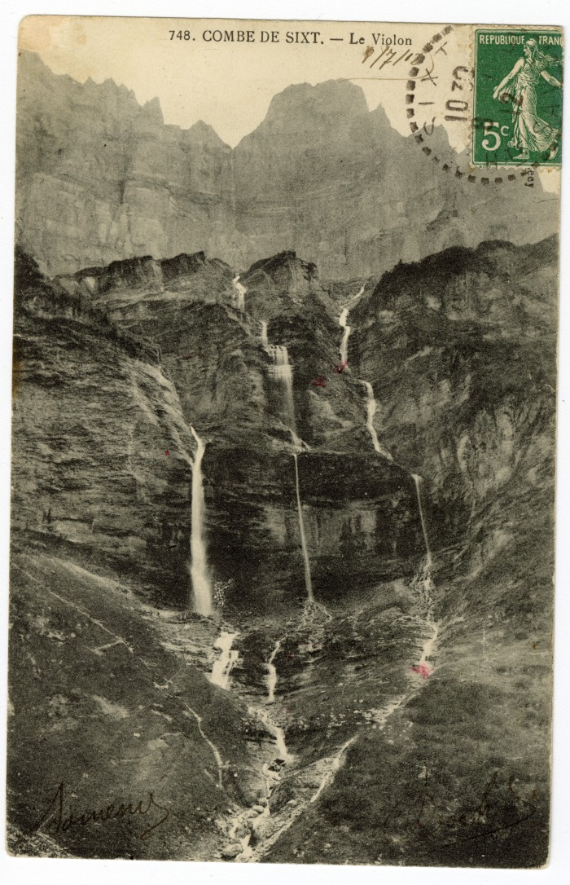
 | Combe de Sixt - Le Violon (56-016) | Combe de Sixt - Le Violon
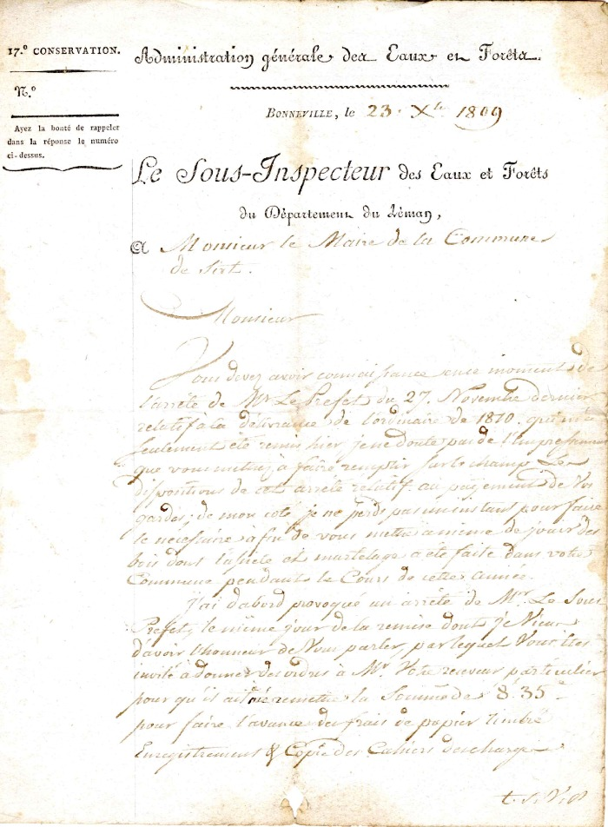
 | courrier à la Mairie de Sixt du Sous inspecteur des eaux et forêts du département du Léman de 1809 (4-0011) | Courrier a la Mairie de Sixt du Sous Inspecteur des eaux et Forêts du département du Léman de 1809 réclamation des payements des Gardes
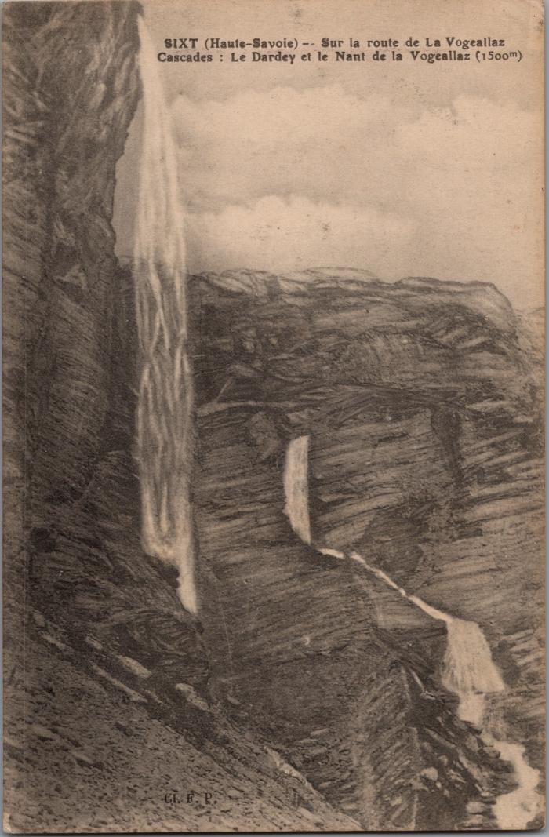
 | Dessin des cascades du Dardey et du Nant de la "Vogeallaz" sur la route de la Vogealle (2-3020) | Dessin des cascades du Dardey et du Nant de la "Vogeallaz" sur la route de la Vogealle, Boret
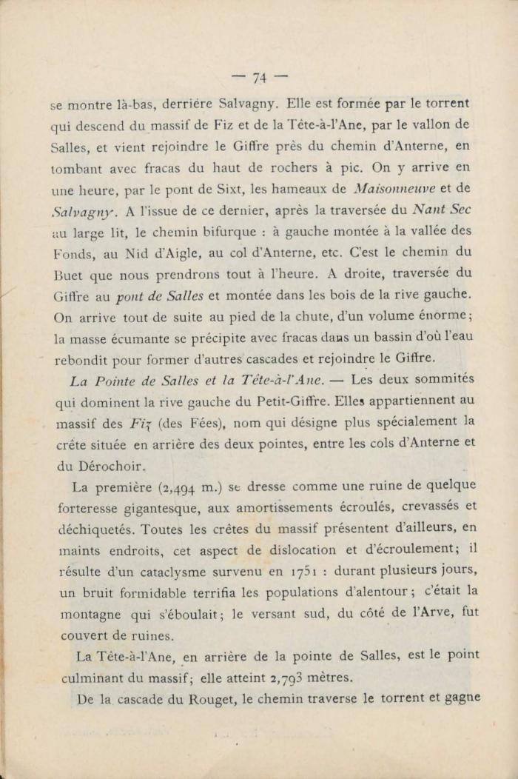
 | Extrait du "Guides illustrés de la Vallée du Giffre" de Jean D'Ardenne (56-101) | Extrait du "Guides illustrés de la Vallée du Giffre" de Jean D'Ardenne
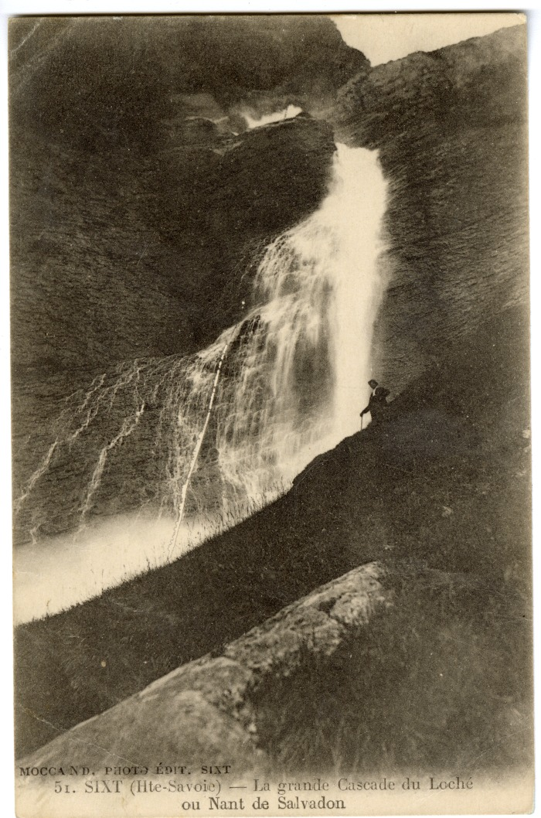
 | La grande Cascade du Loché ou Nant de Salvadon (56-051) | La grande Cascade du Loché ou Nant de Salvadon
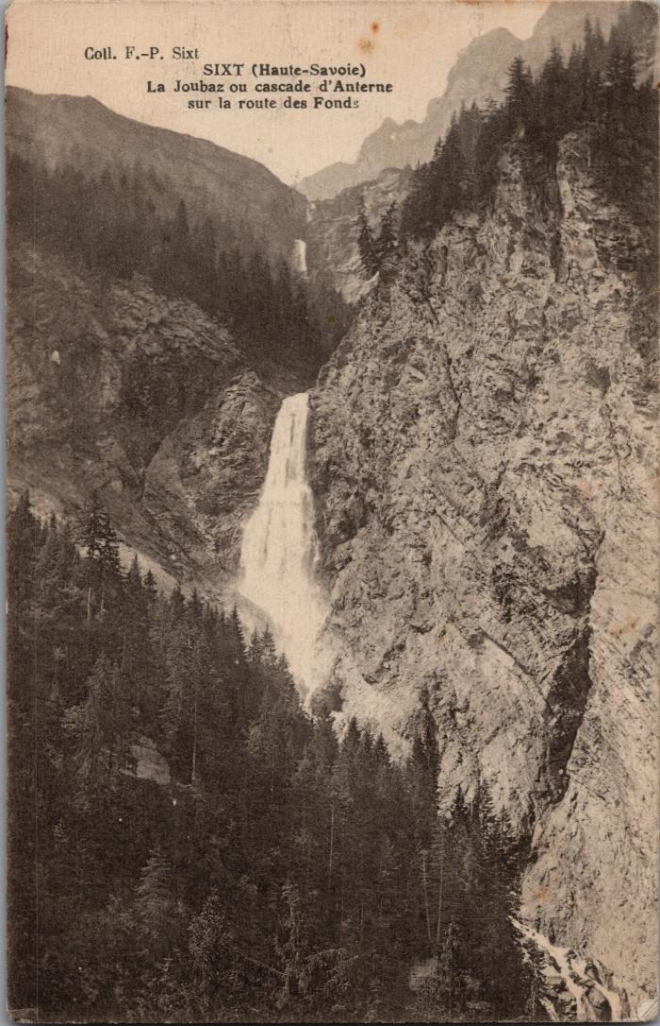
 | La Joubaz, cascade d'Anterne sur la route des Fonds (2-3026) | La Joubaz, cascade d'Anterne sur la route des Fonts
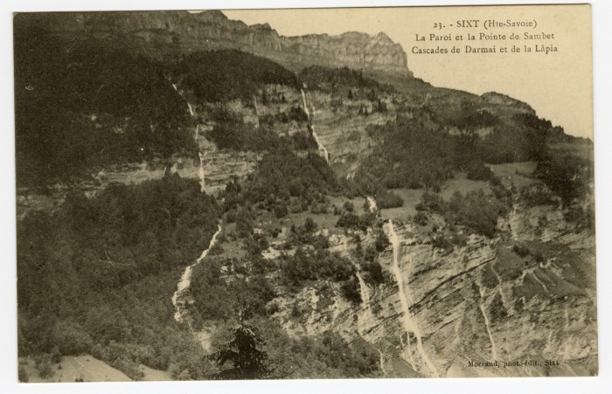 | La Paroi et la Pointe de Sambet, Cascades de Darmai et la Lâpia (56-035) | La Paroi et la Pointe de Sambet, Cascades de Darmai et la Lâpia
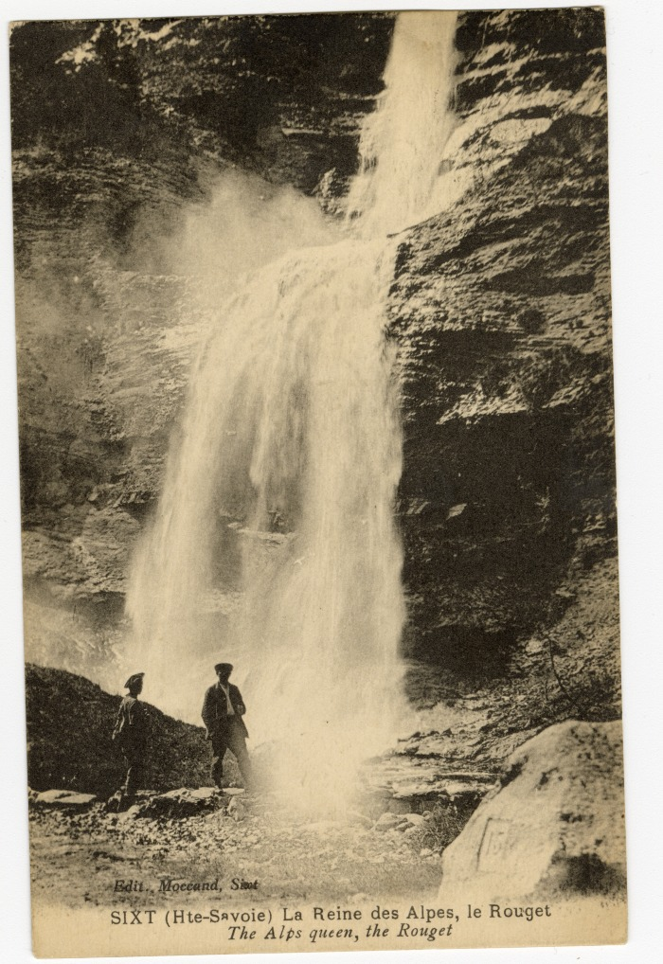
 | La Reine des Alpes, le Rouget (56-068) | La Reine des Alpes, le Rouget
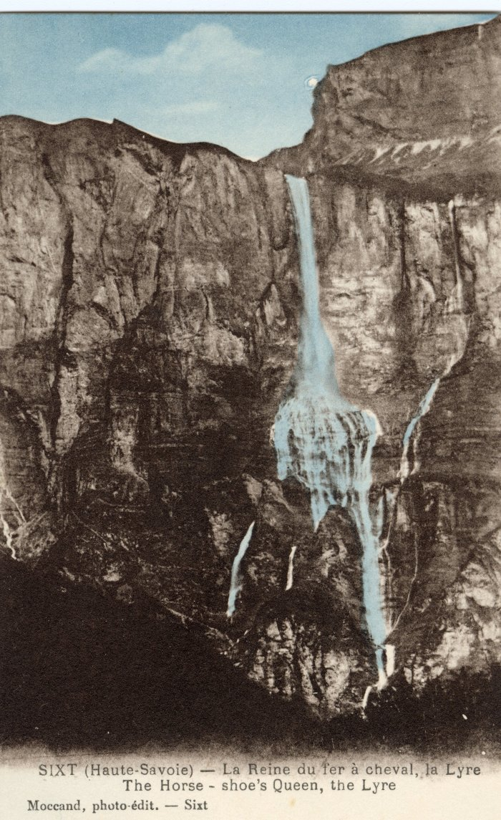
 | La Reine du Fer-à-Cheval, la Lyre (56-057) | La Reine du Fer-à-Cheval, la Lyre
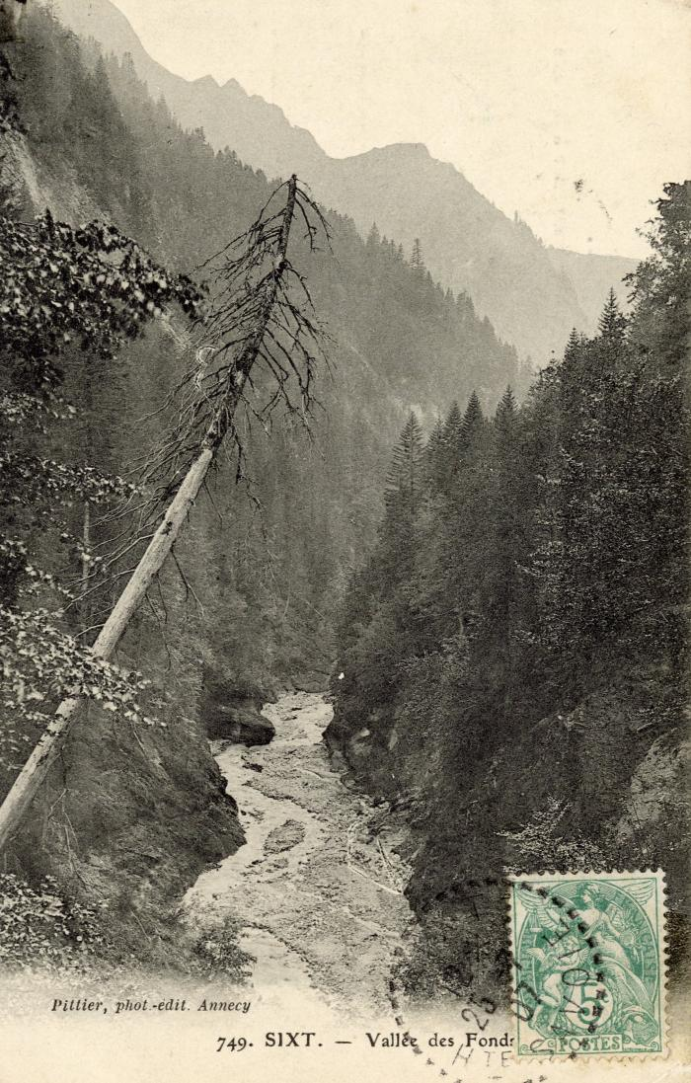
 | La vallée des "Fonds" (56-096) | La vallée des Fonts
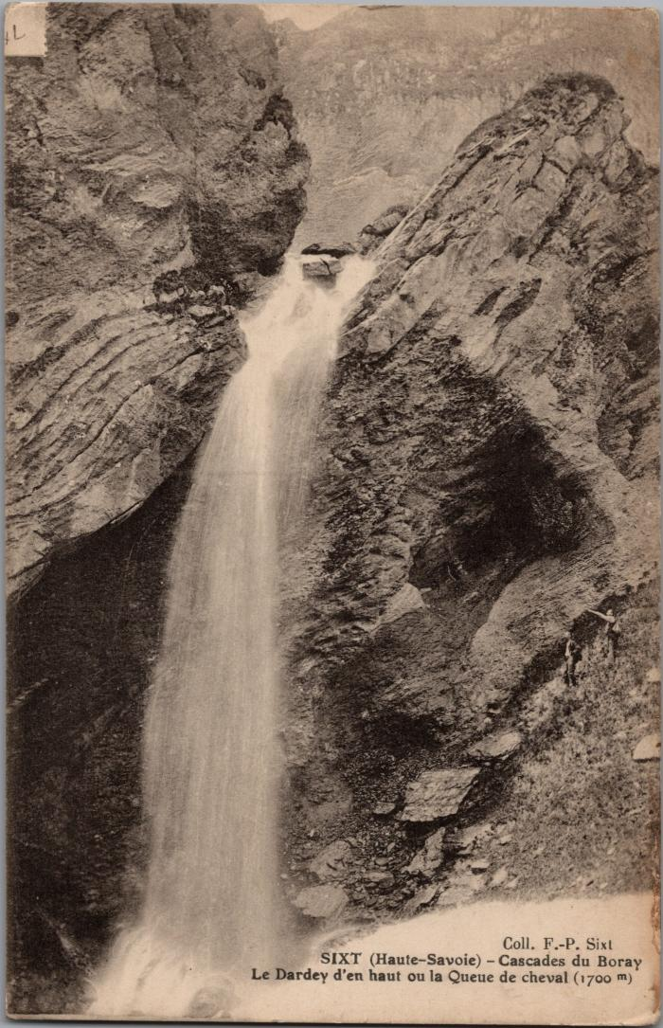
 | Le Dardey d'en haut ou la Queue de cheval, cascade du "Boray" (2-3028) | Le Dardey d'en haut ou la Queue de cheval, cascade du Boret
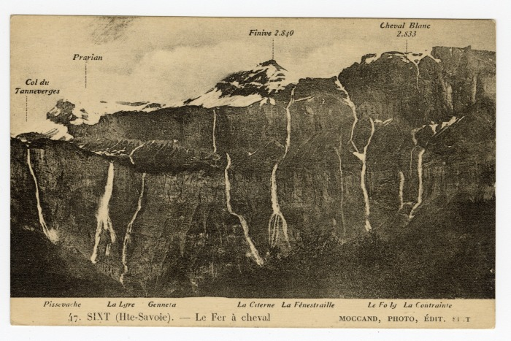 | Le Fer-à-Cheval (56-047) | Le Fer-à-Cheval Col du Tennerverge, Prarian, Finive, Cheval Blanc Pissevache, la Lyre, Genneta, La Citerne, La Fénestraille, Le Foly, La Contrainte
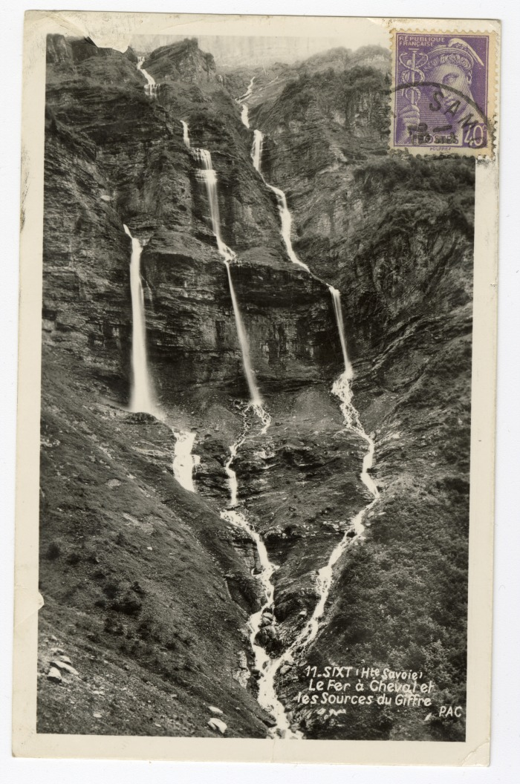
 | Le Fer-à-cheval et les Sources du Giffre (56-011) | Le Fer-à-cheval et les Sources du Giffre
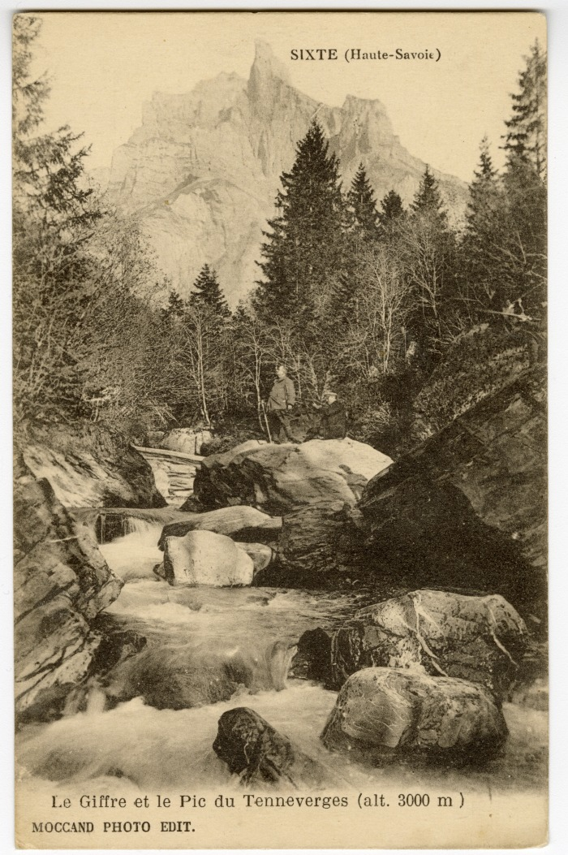
 | Le Giffre et le Pic du Tennerverges à "Sixte" (56-063) | Le Giffre et le Pic du Tennerverges à "Sixte"
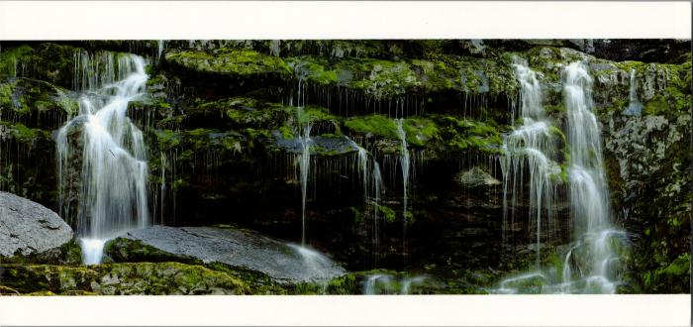 | Les cascades de Sales (2-2536) | Les cascades de Sales
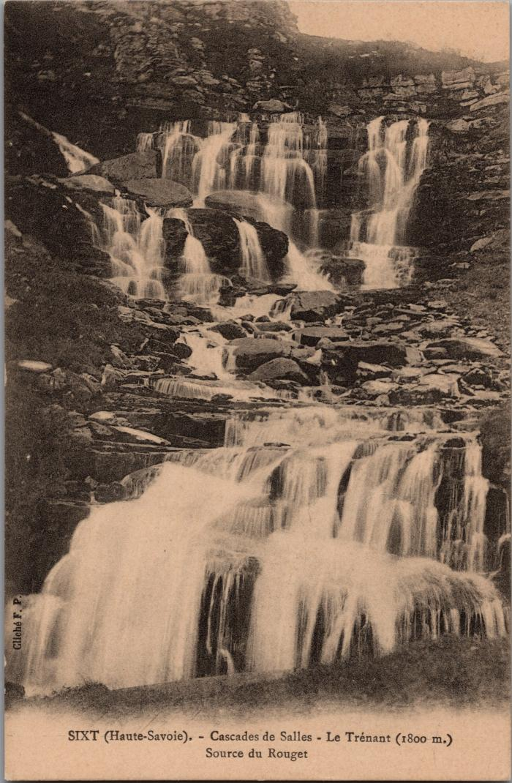
 | Les cascades de Sales (2-3044) | Les cascades de Sales, le Trénant, source du Rouget
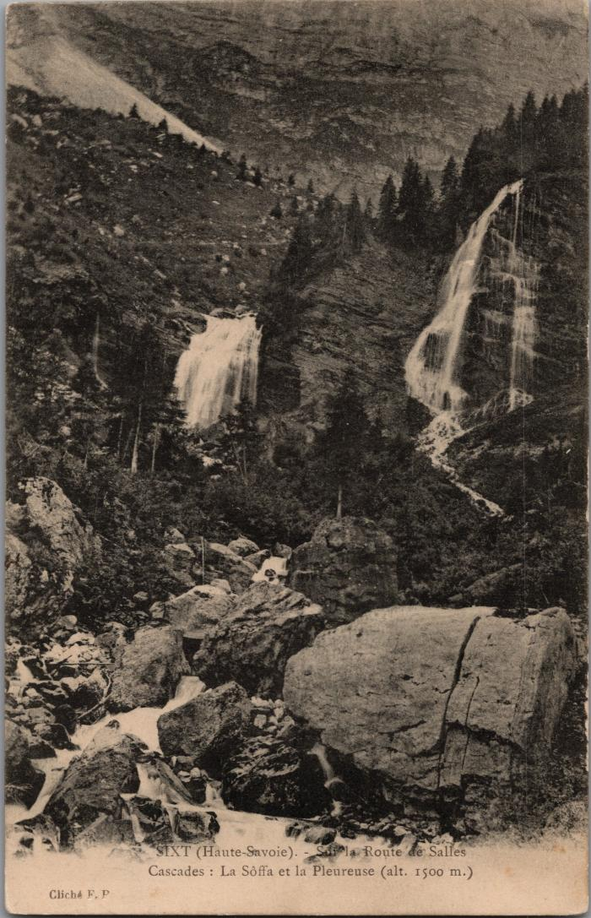
 | Les cascades sur la route de Sales (2-3036) | Les cascades sur la route de Sales La Soffà et la Pleureuse
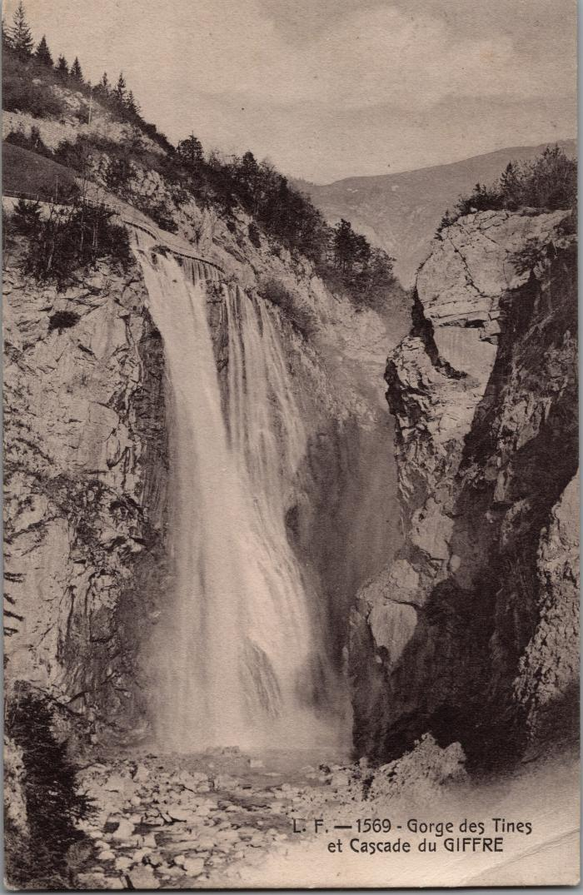
 | Les Gorges des Tines et la cascade du Giffre (2-2977) | Les Gorges des Tines et la cascade du Giffre
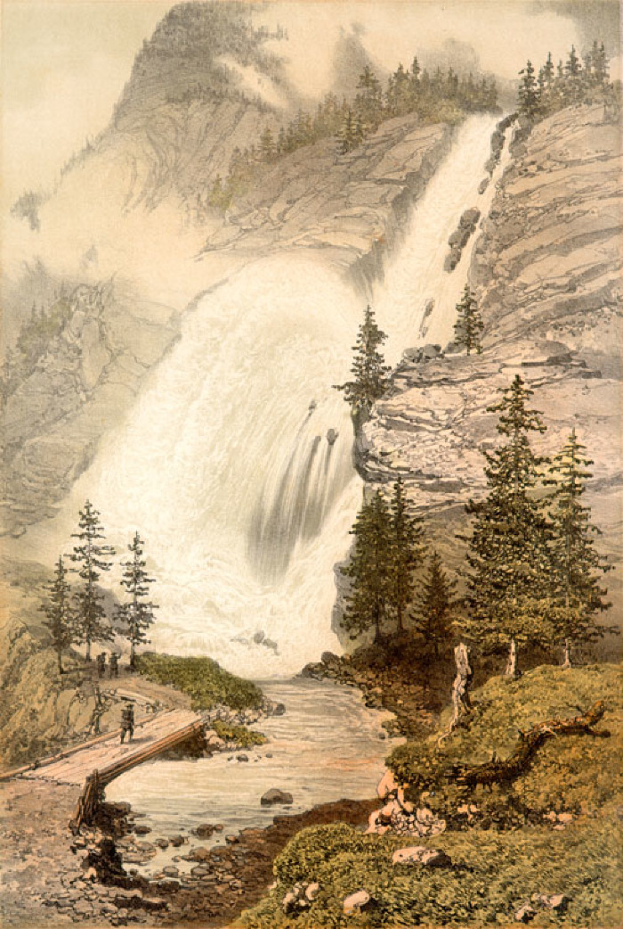
 | Lithographie de la Cascade du Rouget (51-013) | Lithographie de la Cascade du Rouget
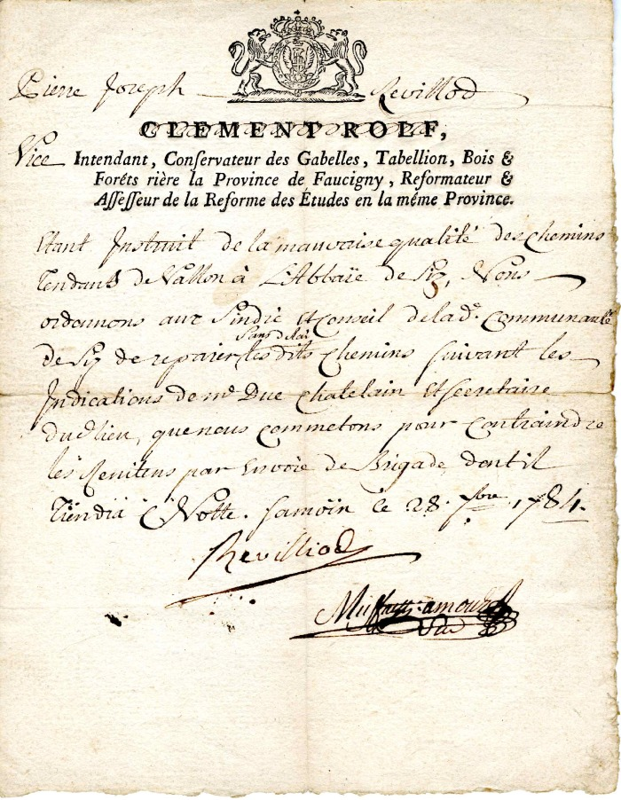
 | Ordre admiratif à la commune de Sixt de Pierre Joseph Revilliol concernant la mauvaise qualité du chemin allant des Vallons à L'Abbaye de Sixt (4-0010) | Ordre administratif envoyer le 08 Février 1784 par Pierre- Joseph Revilliol : vice intendant ,conservateur des Gabelles, Tabellion, Bois et Forêt , Riere la province de Réformateur affefeur de la réforme des études en la même Province pour la Mauvaise qualité du chemin allant des Vallons à l'Abbaye de Sixt
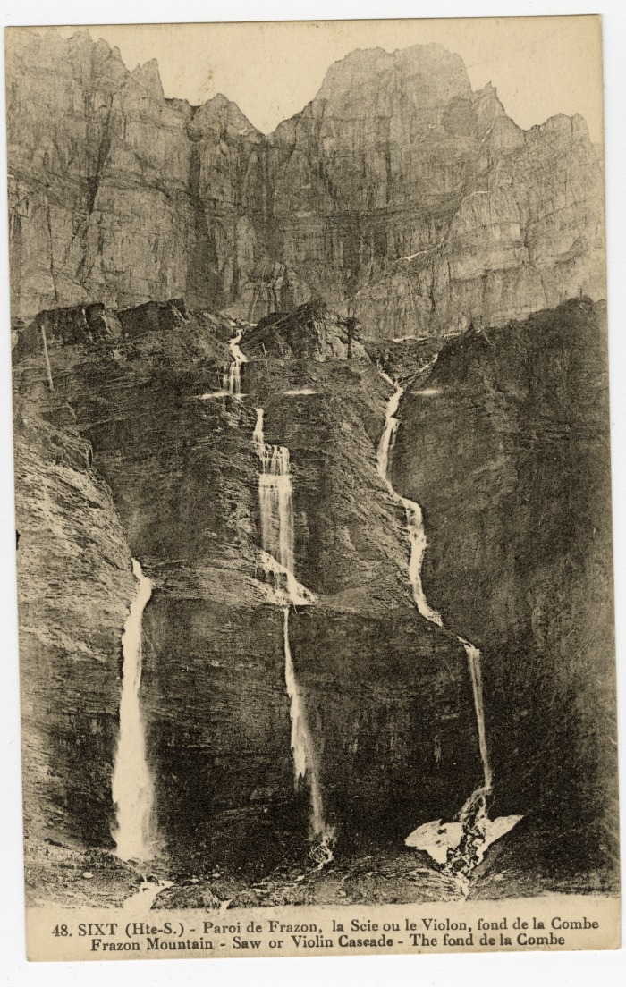
 | Paroi de Frazon, la Scie ou le Violon au Fond de la Combe (56-048) | Paroi de Frazon, la Scie ou le Violon au Fond de la Combe
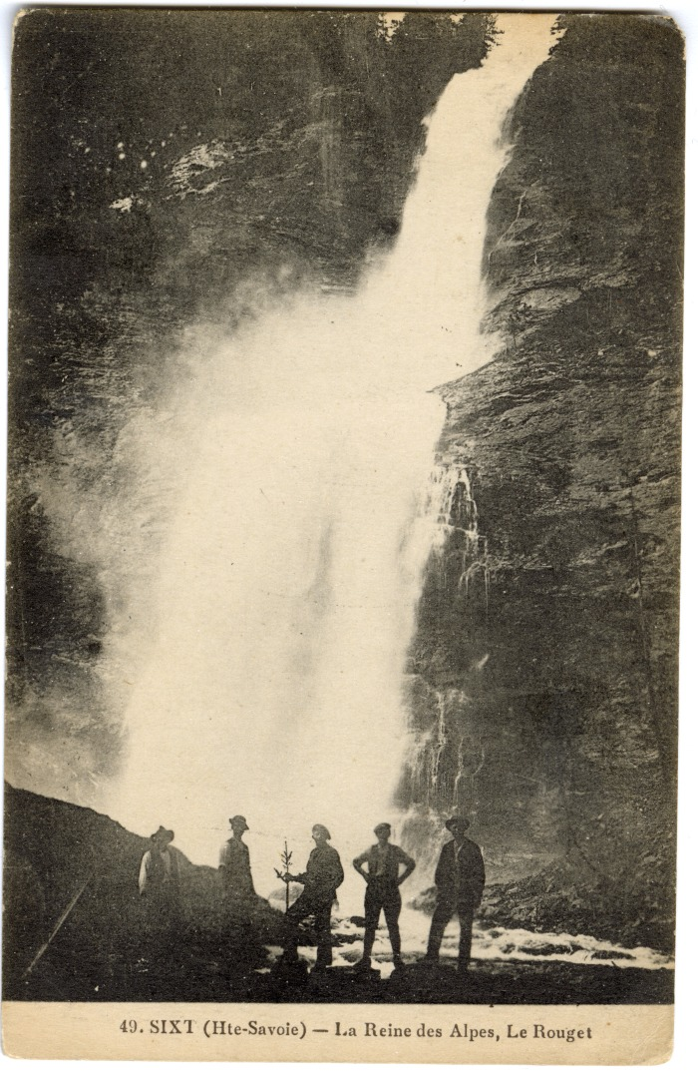
 | Photo devant La Reine des Alpes, Le Rouget (56-049) | Photo devant La Reine des Alpes, Le Rouget
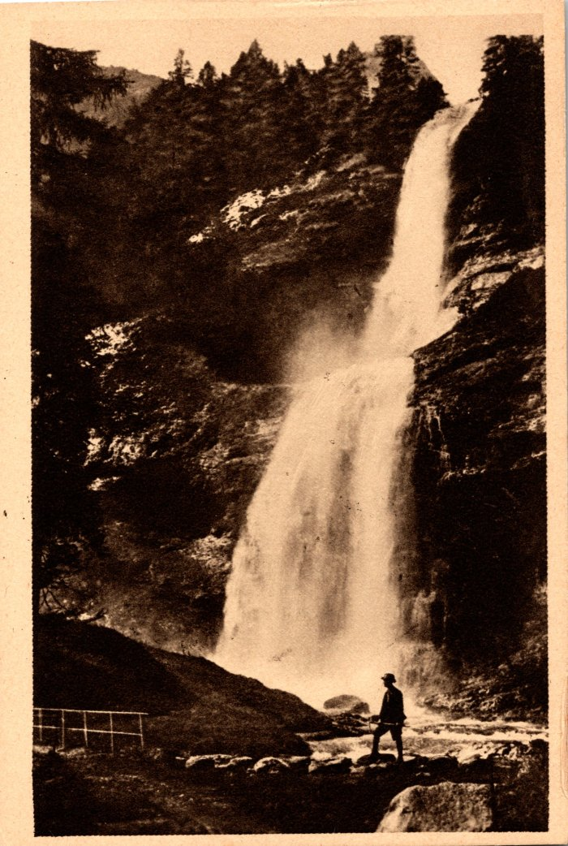
 | Photos de la Cascade du Rouget (2-369) | Photos de la Cascade du Rouget
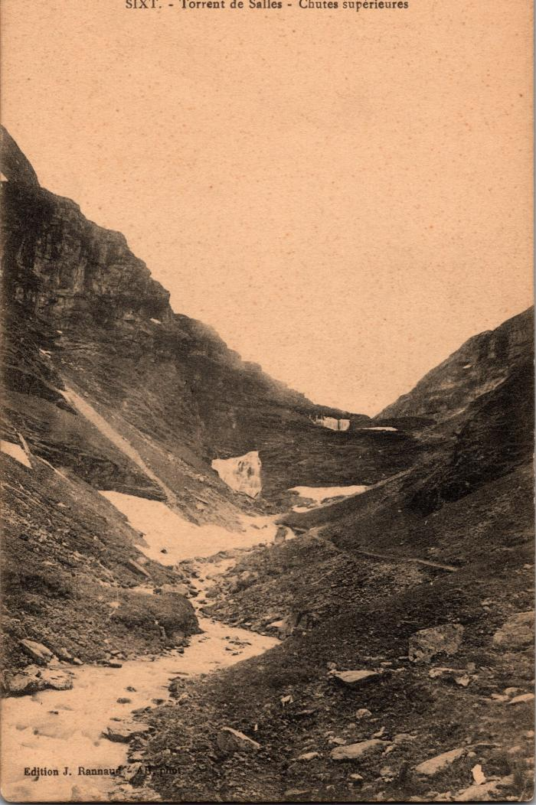
 | Torrent de Sales - Chutes supérieures (2-357) | Torrent de Sales - Chutes supérieures

